2018_11_data
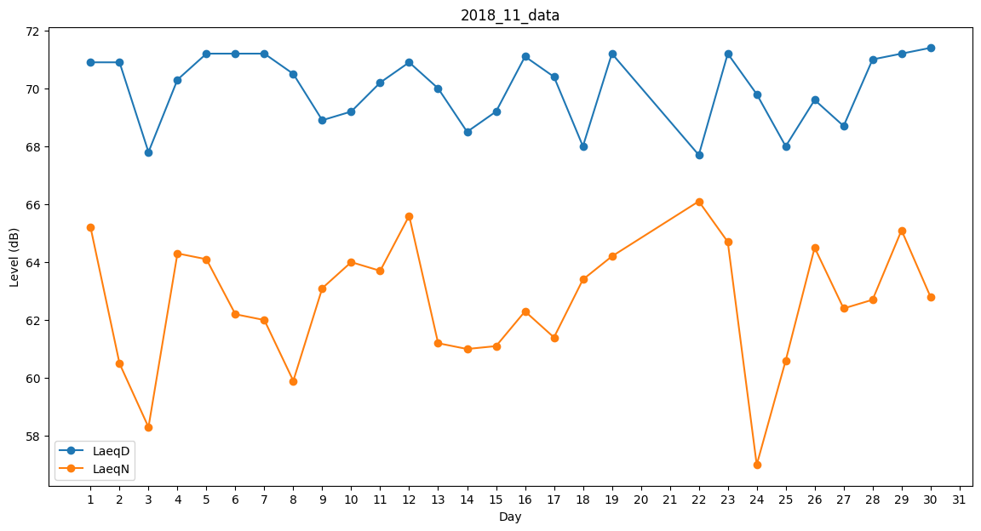
Day | LaeqD | LaeqN
1 | 70.9 | 65.2
2 | 70.9 | 60.5
3 | 67.8 | 58.3
4 | 70.3 | 64.3
5 | 71.2 | 64.1
6 | 71.2 | 62.2
7 | 71.2 | 62
8 | 70.5 | 59.9
9 | 68.9 | 63.1
10 | 69.2 | 64
11 | 70.2 | 63.7
12 | 70.9 | 65.6
13 | 70 | 61.2
14 | 68.5 | 61
15 | 69.2 | 61.1
16 | 71.1 | 62.3
17 | 70.4 | 61.4
18 | 68 | 63.4
19 | 71.2 | 64.2
20 | 60.8 | 0
21 | 0 | 0
22 | 67.7 | 66.1
23 | 71.2 | 64.7
24 | 69.8 | 57
25 | 68 | 60.6
26 | 69.6 | 64.5
27 | 68.7 | 62.4
28 | 71 | 62.7
29 | 71.2 | 65.1
30 | 71.4 | 62.8

